1GD-FR-0020
 |  |  |  |  |  |  | PROCESO DE GESTIÓN DOCUMENTAL |  |  |  |  |  |  |  |  | POLICÍA NACIONAL
Código:1GD-FR-0020
Fecha: 04/07/2018 |  |  |  |  |  |  | DIAGNÓSTICO INTEGRAL PARA LOS ARCHIVOS DE LA POLICÍA NACIONAL
Versión: 0

CIUDAD: Espinal |  |  |  |  |  |  |  |  |  | FECHA ELABORACIÓN DEL DIAGNÓSTICO |  |  |  |  |  |  | 14 | 7 |  |  | 2022
RESPONSABLE DEL DILIGENCIAMIENTO: Patrullero DIEGO RODRIGUEZ PULIDO
A. IDENTIFICACIÓN
CÓDIGO Y NOMBRE DE LA UNIDAD: 4.14.10.1 ESCUELA DE POLICIA GABRIEL GONZALEZ
FECHA DE CREACIÓN DE LA UNIDAD: 24 de junio de 1957 |  |  |  |  |  |  |  |  |  | ACTO ADMINISTRATIVO DE CREACIÓN DE LA UNIDAD: Resolución 01967 del 24 de junio de 1957
DIRECCIÓN DE LA UNIDAD: Carrera 13 calle 6 Esquina barrio Isaias Olivar |  |  |  |  |  |  |  |  |  | ACTO ADMINISTRATIVO VIGENTE DE LA UNIDAD: Resolución 01219 de 17 de abril de 2012
CORREO ELECTRÓNICO DE LA UNIDAD: esgon.direc@policia.gov.co |  |  |  |  |  |  |  |  |  | TELÉFONO:
A.1 DIRECTOR, COMANDANTE O JEFE DE LA UNIDAD:
NOMBRE: |  |  | OSCAR JAVIER HERNANDEZ MARÍN
GRADO: |  |  | MAYOR
CARGO: |  |  | DIRECTOR €
TIEMPO EN EL CARGO:
A.2 ADMINISTRACIÓN DEL ARCHIVO
Funciones del Jefe Grupo de Gestión Documental
1 | Supervisar el trámite en las ventanillas únicas de la documentación oficial a través de mecanismos para que se garantice el manejo expedito y controlado de la correspondencia
2 | Verificar el cumplimiento a los lineamientos del proceso de gestión documental, respecto al control de registros para que se ejecuten las directrices y regulaciones de los entes competentes.
3 | Supervisar la ejecución del procedimiento archivo central con el fin de garantizar la disponibilidad e integridad de los activos de información para la consulta
4 | Proyectar las modificaciones o actualizaciones de las tablas de retención documental cuando se requiera, para el trámite respectivo ante el comité de archivo de la unidad.
5 | Brindar la información que corresponda de acuerdo a la naturaleza del cargo, a quien la requiera, siguiendo los lineamientos de la normativa establecida.
6 | Implementar el sistema de gestión integral de acuerdo con los lineamientos institucionales, efectuando mejora continua en los procesos que lo requieran.
7 | Realizar las actividades establecidas en la gestión documental, aplicando la normativa vigente.
Auxiliar de Archivo
NOMBRES Y APELLIDOS: DIEGO RODRIGUEZ PULIDO |  |  |  |  |  |  |  |  |  | CAPACITACIÓN O CURSOS EN GESTIÓN DOCUMENTAL Y ARCHIVÍSTICA
GRADO: Patrullero |  |  |  |  |  |  |  |  |  | 1
CARGO: Jefe Gestión Documental Unidad Encargado. |  |  |  |  |  |  |  |  |  | 2
TIEMPO EN EL PROCESO DE GESTIÓN DOCUMENTAL |  |  |  |  |  |  |  |  |  | 3
TIEMPO EN LA INSTITUCIÓN |  |  |  |  |  |  |  |  |  | 4
CORREO INSTITUCIONAL |  |  |  |  |  |  |  |  |  | 5
No. CELULA |  |  |  |  |  |  |  |  |  | 6
No IP DE LA OFICINA Y/O GRUPO 30082
CONDICIÓN MÉDICO LABORAL
Funciones del Auxiliar de Archivo
1 | Ejecutar los lineamientos establecidos para la revisión y organización de las transferencias documentales que son recibidas para garantizar la disponibilidad de la información cuando sea solicitada.
2 | Realizar el monitoreo de las condiciones medio ambientales establecidas para la conservación de la documentación en sus diferentes formatos para evitar la pérdida de información por contaminación del acervo documental.
3 | Brindar la información que corresponda de acuerdo a la naturaleza del cargo, a quien la requiera, siguiendo los lineamientos de la normativa establecida.
4 | Realizar las actividades establecidas en la gestión documental, aplicando la normativa vigente.
5 | Realizar las actividades establecidas para la implementación del sistema de gestión ambiental en la Policía Nacional.
6 | Guardar la reserva y confidencialidad de los documentos e información que sea de su conocimiento dentro del cumplimiento de sus funciones.
7 | Dar buen uso a los elementos asignados bajo su responsabilidad, con el fin de mantenerlos disponibles para el servicio.
8 | Cumplir con las normas, reglamentos e instrucciones del Sistema de Gestión de la Seguridad y Salud en el Trabajo, de acuerdo a lo establecido en la normativa vigente.
9 | Cumplir con las actividades establecidas a través de los roles asignados, diferentes a las funciones del cargo.
10 | Dar buen uso al tratamiento de datos personales de acuerdo con los parámetros institucionales y normativa vigente.
Radicador
NOMBRES Y APELLIDOS: MILTON ERNESTO MONTEALEGRE MAJE |  |  |  |  |  |  |  |  |  | CAPACITACIÓN O CURSOS EN GESTIÓN DOCUMENTAL Y ARCHIVÍSTICA
GRADO: PATRULLERO |  |  |  |  |  |  |  |  |  | 1
CARGO: DOCENTE |  |  |  |  |  |  |  |  |  | 2
TIEMPO EN EL PROCESO DE GESTIÓN DOCUMENTAL |  |  |  |  |  |  |  |  |  | 3
TIEMPO EN LA INSTITUCIÓN |  |  |  |  |  |  |  |  |  | 4
CORREO INSTITUCIONAL: |  |  |  |  |  |  |  |  |  | 5
No. CELULAR:
No IP DE LA OFICINA Y/O GRUPO 30082
CONDICIÓN MÉDICO LABORAL:
Funciones del Radicador
1 | Ejecutar los lineamientos establecidos para la revisión y organización de las transferencias documentales que son recibidas para garantizar la disponibilidad de la información cuando sea solicitada.
2 | Sistematizar los documentos que son recepcionados y producidos por las diferentes dependencias para el trámite correspondiente, a fin de dar garantía la entrega final de los documentos a los usuarios
3 | Brindar la información que corresponda de acuerdo a la naturaleza del cargo, a quien la requiera, siguiendo los lineamientos de la normativa establecida.
4 | Implementar el sistema de gestión integral de acuerdo con los lineamientos institucionales, efectuando mejora continua en los procesos que lo requieran.
5 | Realizar las actividades establecidas en la gestión documental, aplicando la normativa vigente.
6 | Realizar las actividades establecidas para la implementación del sistema de gestión ambiental en la Policía Nacional.
7 | Realizar el control y seguimiento a los contratos de acuerdo a la normativa vigente y a los procedimientos establecidos para evitar que se realice un detrimento a los recursos públicos.
8 | Guardar la reserva y confidencialidad de los documentos e información que sea de su conocimiento dentro del cumplimiento de sus funciones.
TALENTO HUMANO
GRADO | APELLIDOS Y NOMBRES |  |  |  |  | CÉDULA | CARGO ACTUAL | No. De Celular | TIEMPO DE SERVICIO EN LA UNIDAD |  |  | TIEMPO EN EL PROCESO DE GESTIÓN DOCUMENTAL |  |  | NIVEL ACADÉMICO |  |  |  | CONDICIÓN MÉDICO LABORAL
 |  |  |  |  |  |  |  |  | Años | Meses | Días | Años | Meses | Días
...
 |  |  |  |  |  |  |  | Cantidad | Accesorio |  |  |  |  | Cantidad | Accesorio |  |  |  |  |  | Cantidad
 |  |  |  |  |  |  |  | 1 | Termohigrómetros |  |  |  |  | 1 | Puestos de Trabajo |  |  |  |  |  | 3
 |  |  |  |  |  |  |  | 3 | Equipos de Computo |  |  |  |  | 3 | Teléfonos |  |  |  |  |  | 0
 |  |  |  |  |  |  |  | 2 | Escáneres |  |  |  |  | 1 | Unidades de Conservación (Cajas) |  |  |  |  |  | 1,952
 |  |  |  |  |  |  |  | 0 | Impresoras |  |  |  |  | 1 | Unidades de Conservación (Carpetas) |  |  |  |  |  | 12,180
 |  |  |  |  |  |  |  | 0 | Fotocopiadoras |  |  |  |  | 0 | Equipos de Microfilmación |  |  |  |  |  | 0
...
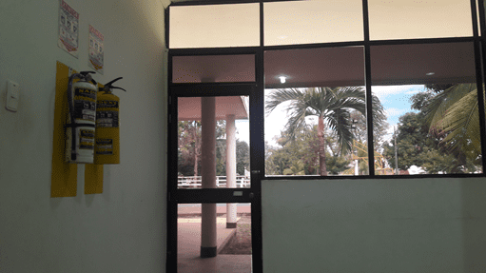
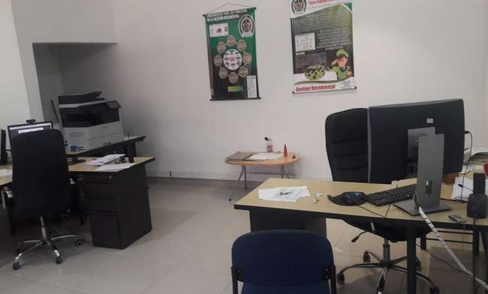

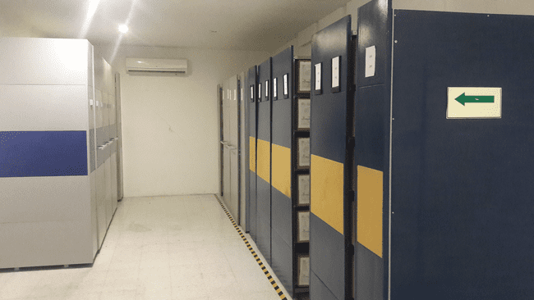
...
 |  |  |  |  |  |  | ESGON |  |  |  | DEPENDENCIA PRODUCTORA: |  |  |  | Gestión Documental
...
 |  |  |  |  |  | Cantidades de Unidades de Conservación Cajas |  | Cantidad Soporte Documental
 |  |  |  |  |  |  |  | Archivo de Gestión | Papel (carpetas) | Análogo | Digital | Planos | Libros | Videos | Fotografías |  | Cintas | Microfilmes |  | Magnéticos y ópticos |  | Pergaminos
...
 |  |  |  |  |  | (409) cuatro cientas nueve cajas |  | Archivo Central | Papel (carpetas) | Análogo | Digital | Planos | Libros | Videos | Fotografías |  | Cintas | Microfilmes |  | Magnéticos y ópticos |  | Pergaminos
 |  |  |  |  |  |  |  |  | X
 |  |  |  |  |  |  |  | Archivo Intermedio | Papel (carpetas) | Análogo | Digital | Planos | Libros | Videos | Fotografías |  | Cintas | Microfilmes |  | Magnéticos y ópticos |  | Pergaminos
...
C2. INSTRUMENTOS ARCHIVÍSTICOS
C3. ELIMINACIÓN DOCUMENTAL
Vigencia |  | Clase de Archivo |  |  | Ha realizado Eliminación documental |  |  | Cuentan con las actas de eliminación documental |  |  | Material Eliminado
 |  | Elija la opción correspondiente, de acuerdo al archivo que se encuentre administrando |  |  | SI | NO | Causa |  |  |  | Papel (carpetas) | Análogo | Digital | Planos | Libros | Videos | Fotografías | Cintas | Pergaminos | Microfilmes |  | Magnéticos y ópticos
 |  |  |  |  |  |  |  | SI | NO | Número y Fecha del Acta
2005 |  | Archivo Central |  |  | X |  | CUMPLIR TIEMPO DE RETENCION EN ARCHIVO CENTRAL |  |  | ACTA 0691 DE FECHA 05/05/2015 CON LOS RESPECTIVOS INVENTARIOS DE ELIMINACION | X
2006 |  | Archivo Central |  |  | X |  | CUMPLIR TIEMPO DE RETENCION EN ARCHIVO CENTRAL |  |  | ACTA 0313 DE FECHA 27/02/2017 | X
2007 |  | Archivo Central |  |  | X |  | CUMPLIR TIEMPO DE RETENCION EN ARCHIVO CENTRAL |  |  | ACTA 0452 DE FECHA 02/04/2018 CON LOS RESPECTIVOS INVENTARIOS DE ELIMINACION | X

EVIDENCIA FOTOGRÁFICA
SE DEBERÁ ANEXAR FOTOGRAFÍAS QUE DEN CUANTA DE LA ELIMINACIÓN DOCUMENTAL REALIZADA
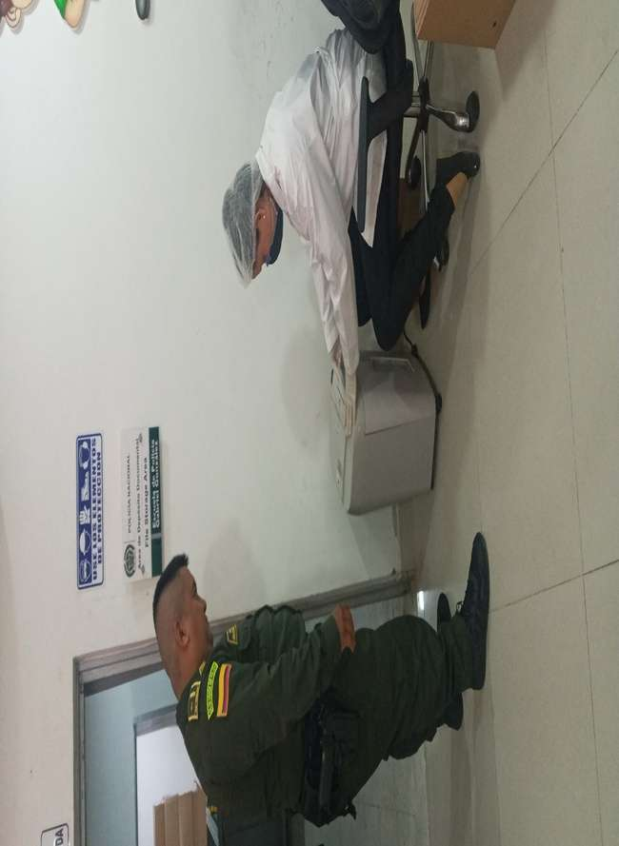
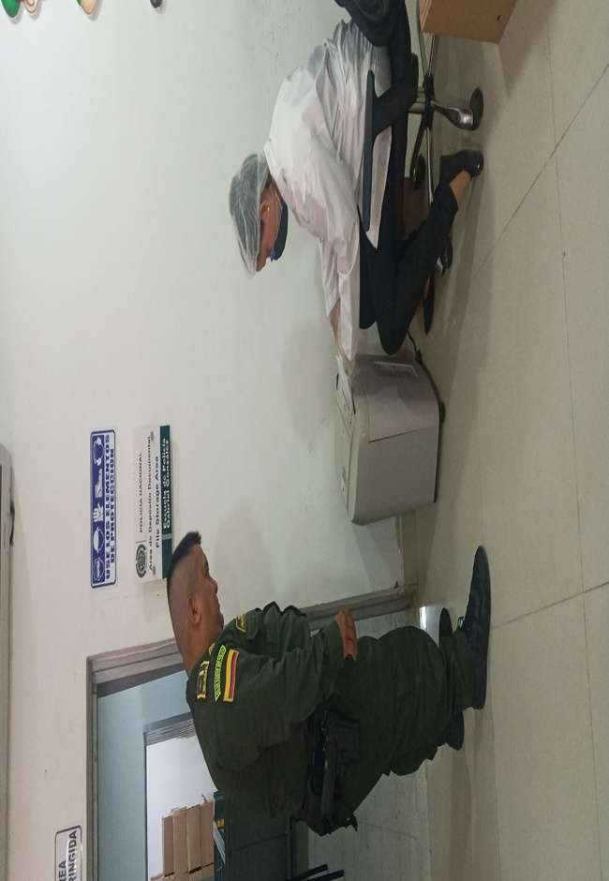
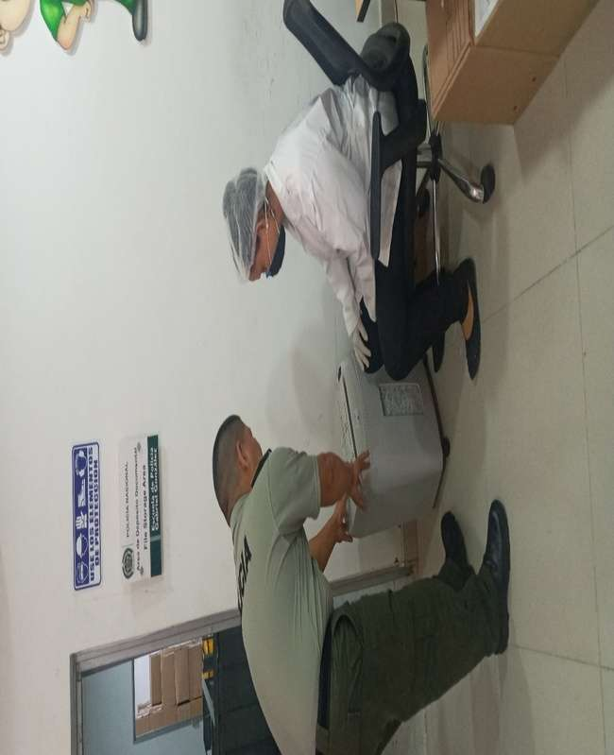
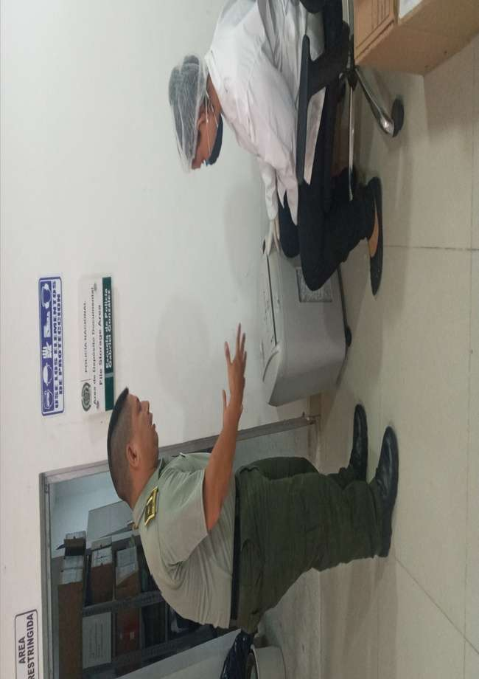

PÉRDIDA DE INFORMACIÓN
Vigencia |  | Clase de Archivo |  |  | Se ha presentado pérdida de información |  |  |  |  |  |  |  |  |  |  | Se dejo precedente de la pérdida (Informe de Novedades, inventarios, actas de comité, etc.) |  |  |  | Especifique la cantidad de información pérdida en la unidad, en metros lineales (correspondiente a 4 cajas por metro lineal)
 |  | Elija la opción correspondiente, de acuerdo al archivo que se encuentre administrando |  |  | SI | NO | Causa
...
B. Inspección y mantenimiento de sistemas de almacenamiento e instalaciones físicas |  |  |  |  |  |  | Archivo Central |  |  | Evaluar periódicamente el estado de conservación de los materiales constructivos de las instalaciones o edificio, estantería y mobiliario. • Identificar factores de alteración, redes de energía, conducción de agua, materiales inflamables, focos de suciedad o materiales que acumulen polvo o mugre. • Identificar, reportar y gestionar el mantenimiento, reparación o renovación de las instalaciones o mobiliario. |  |  | dilingenciamiento formato 1GD-FR-0012 e informe de actividades |  |  | TRIMESTRAL
C. Saneamiento ambiental: desinfección, desratización y desinsectación |  |  |  |  |  |  | Archivo Central |  |  | Identificar las fuentes de polvo y/o suciedad y realizar las actividades necesarias para corregir esa situación. • Adoptar medidas de seguridad industrial para los funcionarios. • Identificar los focos de contaminación biológica y entradas de agentes bióticos y corregir esa situación. • Evaluar el estado de conservación de la documentación, grados de deterioro y actividad del agente contaminante según los parámetros indicados en el programa. • Aislar el material contaminado según los parámetros indicados en el programa. • Realizar el tratamiento y/o mantenimiento individual sobre la documentación, mobiliario, elementos de trabajo, entre otros; así como los procedimientos de desratización desinsectación y demás actividades de limpieza y control, con productos y procedimientos técnicos según los parámetros indicados en el programa. • Instalar elementos de protección contra plagas en los espacios como por ejemplo: rejillas, mallas, anjeos, Etc., en caso de evidenciar la necesidad. |  |  | medidas de protección personal que deben seguir los funcionarios encargados de los archivo y demas personal que realizan consultas en los archivos y más si emprenden acciones de limpieza. Las personas deben llevar a cabo rutinas de trabajo que incluye el uso de una dotación concreta de elementos de seguridad como son los siguientes elementos :Guantes desechables de látex o de nitrilo Gorros desechables Tapabocas o respiradores desechables, gafas. bata, Jabon Antibacterial Liquido y Gel Antibacterial Cuando se trata de guantes látex deberán renovarse después de cada jornada ya que estos no son reutilizables En el caso de guantes de nitrilo se pueden reutilizar siempre y cuando se laven, se sequen y estén en buen estado Tener en cuenta que mientras trabaja deberá no debe tener contacto directo de los dedos y de las manos con el resto del cuerpo Al interior de los depósitos no se recomienda maquillarse, consumir alimentos, ni fumar. Después de cada jornada de trabajo desinfectarce las manos y cara
 |  |  |  |  |  |  | Archivo Central |  |  | Evaluar y controlar el entorno climático y microclimático: luz, temperatura, humedad relativa, ventilación y contaminantes atmosféricos para proteger la documentación y adoptar medidas correctivas según los parámetros indicados en el programa. • Realizar los registros de mediciones de control ambiental según los parámetros indicados en el programa. • Utilizar filtros de control UV, persianas, ventiladores, sistemas naturales o artificiales de climatización, filtros de polvo, utilización de los instrumentos necesarios para el desarrollo del control ambiental. |  |  | se hace uso de 3 aires acondicionados y 02 estractores de aire con el fin de dar una temperatura estable para la conservacion de la documentacion, tenemos instalado 01 termohigometro debidamente calibarado con el cual se realiza la medición de temperatura y humedad relativa con una intensidad de tres veces al día, soportado en el formato 1GD-FR-0015 registro de control ambiental.formato 1GD-FR-0015 registro de control ambiental. |  |  | TRIMESTRAL
E. Almacenamiento y re-almacenamiento |  |  |  |  |  |  | Archivo Central |  |  | Adquirir unidades que respondan a las necesidades particulares. • Realizar las actividades correctivas de reemplazo de las unidades de conservación que presenten un desgaste o deterioro considerable que pongan en riesgo la conservación de la documentación según los parámetros indicados en el programa. • Establecer parámetros para la compra de unidades de conservación y demás elementos teniendo en cuenta material y soporte documental (dimensiones, resistencia de los materiales, diseño de las unidades, recubrimiento interno, acabados, entre otros.), compra, adecuación y mantenimiento de unidades de almacenamiento y conservación que cumplan con los estándares de calidad establecidos por el Archivo General de la Nación. |  |  | se garantizo que las condiciones de los depósitos que se encuentrenperfectas condiciones y que cumplan con las especificaciones técnicas, para la conservacion de los documentos en eventos de desastres naturales o accidentales y cambios de temperatura bruscos se deja evidencia mediante acta No. 0575 del 20-05-2019 |  |  | Semestral
F. Prevención de emergencias y atención de desastres. |  |  |  |  |  |  | Archivo Central |  |  | Elaborar el plan de atención de emergencias y atención de desastres para archivos y reacción en caso de siniestros. • Sensibilizar al personal de la unidad respecto a los diferentes Informe de Actividades y Acta de Sensibilización procedimientos a realizarse respecto a la conservación del patrimonio documental en el evento de una emergencia natural o antropogénica según los parámetros indicados en el programa. • Aplicar los procedimientos más adecuados sobre la documentación, en el evento de presentarse emergencias o desastres naturales o antropogénicos, según los parámetros indicados en el programa. |  |  | Mediante acta numero 0539 del 13-05-2019 se socializo al personal de la unidad del plan de atencion emergencias y desastres del archivo central de la escuela de Policia Gabriel Gonzalez, |  |  | TRIMESTRAL
PLAN DE CONSERVACIÓN PREVENTIVA
Programa |  |  |  |  |  |  | Clase de Archivo |  |  | Actividad |  |  | Evidencia |  |  | periodicidad |  |  |  | Observaciones
A. Preservación digital a largo plazo |  |  |  |  |  |  |  |  |  |  |  |  |  |  |  |  |  |  |  | NO APLICA
EVIDENCIA FOTOGRÁFICA
SE DEBERÁ ANEXAR FOTOGRAFÍAS QUE DEN CUANTA DE LAS CONDICIONES DE ORGANIZACIÓN, ADMINISTRACIÓN, CUSTODIA Y CONSERVACIÓN DE LOS ACERVOS DOCUMENTALES
Plan de conservación de preventiva
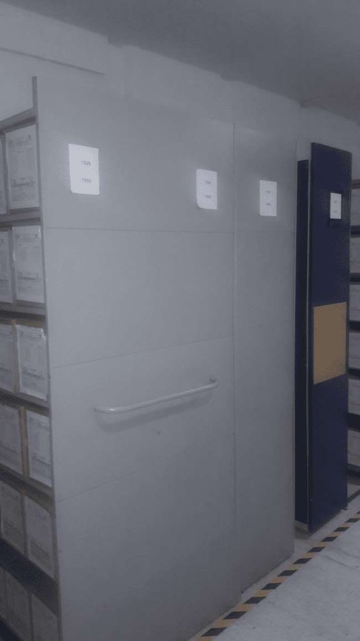
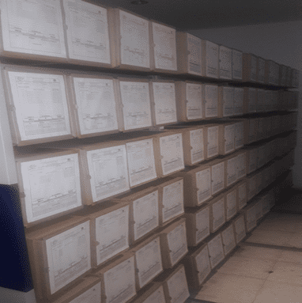
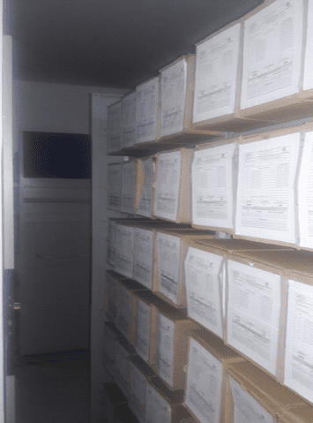
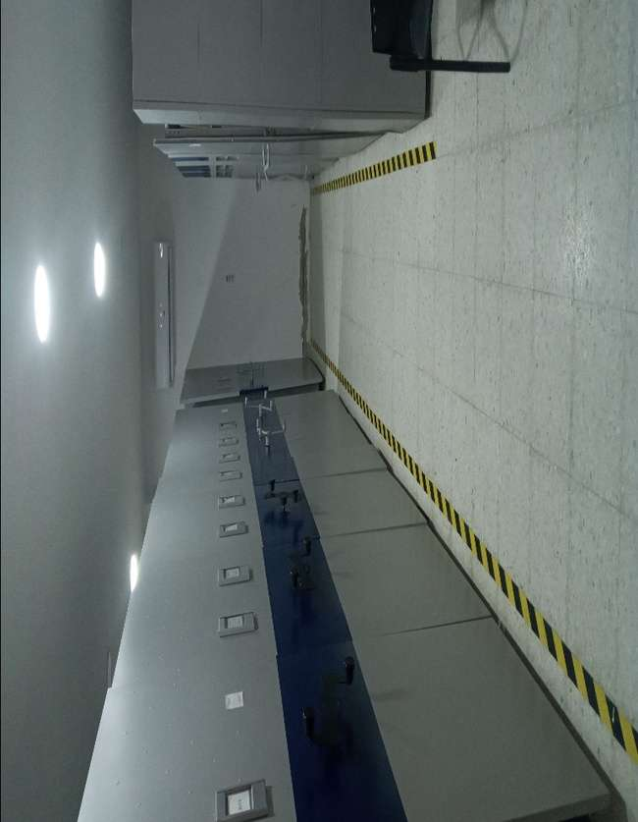
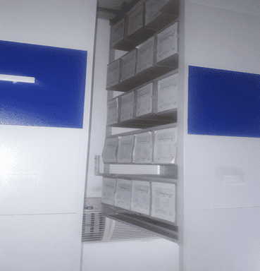
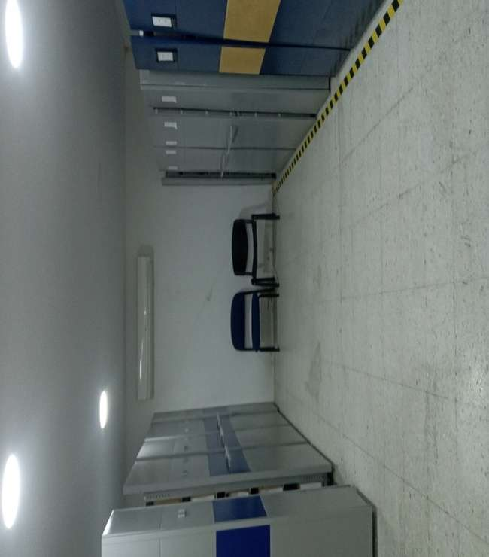

Fecha de Elaboración |  |  |  | 14 | 7 | 2022 |  | Fecha de Elaboración |  | 14 | 7 | 2022 |  |  |  | VISTO BUENO JEFE DE LA UNIDAD
Diagnostico Elaborado por: |  |  |  | PT. MILTON ERNESTO MONTEALEGRE MAJE |  |  |  | Jefe Grupo de Gestión Documental |  | PT. DIEGO RODRIGUEZ PULIDO |  |  |  |  |  | Comandante de Unidad |  | MY.OSCAR JAVIER HERNANDEZ MARÍN
 |  |  |  | Grado Nombres y Apellidos |  |  |  |  |  | Grado Nombres y Apellidos |  |  |  |  |  | Encargado | Grado Nombres y Apellidos

Firma |  |  |  |  |  |  |  | Firma |  |  |  |  |  |  |  |  | Firma

